SOUHRN
Příloha č. 3 zadávací dokumentace
Příloha č. 1 rámcové smlouvy

Specifikace předmětu plnění veřejné zakázky malého rozsahu "Dodávka ochranných pracovních oděvů pro žáky službových oborů"

 |  |  |  |  | Doplní účastník
PČ | Popis | Ilustrativní foto | MJ | Množství za 3 roky | Nabízené obchodní označení, popis, specifikace materiálu | Skutečné foto | Jedn. Cena bez DPH (Kč) | Cena celkem bez DPH (Kč)
1 | Fleecová mikina barvy mint, 100% polyester, gramáž 280g/m2, lištové kapsy se spirálovým zipem na obou stranách, dolní lem stažený elastickou šňůrkou, celopropínací spirálový zip, dostupná ve velikostech XS-3XL, antipilingová úprava | 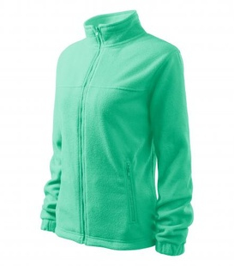 | ks | 50 |  |  |  | 0.00
2 | Fleecová vesta barvy mint, 100% polyester, gramáž 280g/m2, lištové kapsy se spirálovým zipem na obou stranách, dolní lem stažený elastickou šňůrkou, celopropínací spirálový zip, dostupná ve velikostech XS-3XL, antipilingová úprava | 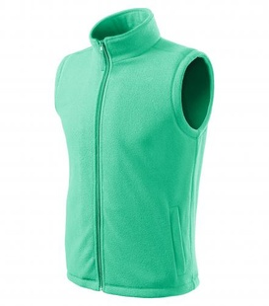 | ks | 80 |  |  |  | 0.00
3 | Kalhoty unisex bílé, v pase guma a utažení na šňůrku, 2 přední kapsy, 1 zadní kapsa, materiál 100% bavlna, gramáž 190g/m2 | 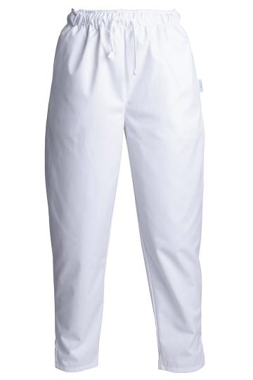 | ks | 130 |  |  |  | 0.00
4 | Kadeřnická zástěra s laclem, materiál 100% bavlna, gramáž 350g/m2, denim s povrchovou voděodolnou úpravou, nastavitelná délka popruhu za krkem, popruh v pase, kapsy na náčiní |  | ks | 100 |  |  |  | 0.00
5 | Kuchařská zástěra s laclem vzorovaná s motivem kamufláž, materiál 100% bavlna, gramáž 190g/m2, přední kapsa, k zástěře musí být v nabídce možnost zakoupení kuchařské čepice ve stejném designu | 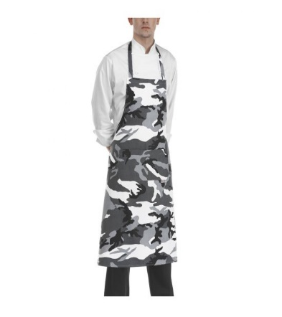 | ks | 100 |  |  |  | 0.00
6 | Vestozástěra číšnická – přední strana vesty spojená v celku se zástěrou, barevné odlišení jednotlivých částí v rámci celku, upínání na kšandy + kolem pasu zavazovací pruhy, na zástěře kapsa – pravá strana délka zástěry ke kolenům, knoflíčky a kšandy musí mít stejnou barvu, k zástěře musí být v nabídce možnost dokoupení motýlka sladěného do barvy doplňků zástěry (knoflíčky, kšandy), materiál 67% polyester, 33% bavlna, gramáž 195g/m2 | 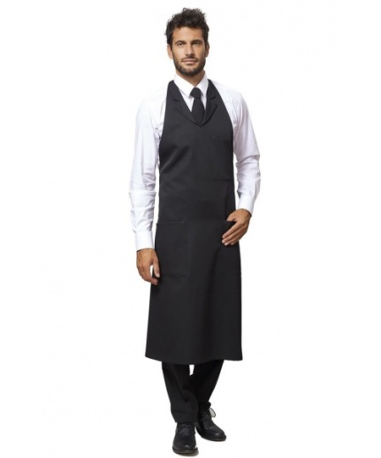 | ks | 100 |  |  |  | 0.00
 |  |  | Částka celkem bez DPH/3 roky (Kč) |  |  |  |  | 0.00
 |  |  | DPH 21 % (Kč) |  |  |  |  | 0.00
 |  |  | Částka celkem včetně DPH/3 roky (Kč) |  |  |  |  | 0.00

Datum vystavení:
Podpis oprávněné osoby:

